상품제안서
55어린이안전우산 | 상품코드: F23486

 |  |  |  |  |  |  | 02-412-0044 | www.easy1.co.kr
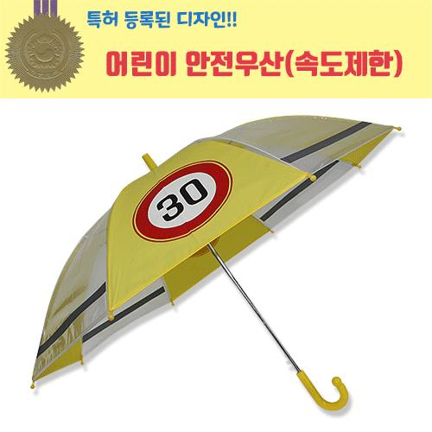

【상세/제작정보】 | 어린이 교통안전을 위해 불빛이나 가로등에 회색 야광띠부분이 밝게 반사되도록 특수발광 인쇄를 하였습니다. 어린이 안전우산은 교통안전을 위해 속도제한 표시와 특수 발광인쇄를 하여 야간에도 위치확인이 가능한 안심하고 사용할수 있는 우산입니다.

【인쇄/포장옵션】 | 실크 / OPP(비닐)

【공급단가】 | 수량 | 100~ | 300~ | 500~ | 1,000~ | 3,000~
*VAT별도 | 단가 | 6,070원 | 5,850원 | 5,620원 | 5,400원 | 5,260원

【상품 URL】 | http://www.easy1.co.kr/src/goods_detail.php?gdno=23486

